Діаграма станів
Кількість тест-кейсів - 7

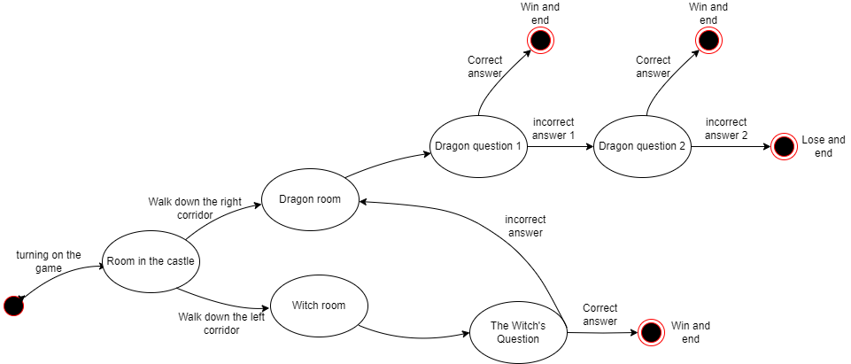

Запитання дракона і відьми це Actions, не може бути у нас Transitions(стрілочок) не підписаних, а у тебе такі є, бо ти запитання позначала як стани. Для перемоги і програшу мають бути окремі кружечки станів і з них йти виходи. А виходи не підписуються якраз, у тебе підписані бо немає станів на перемогу і програш. По кількості тест-кейсів 7 приймається, дає хороше покриття.

